(앱)로그인
MA00 | 로그인 |  |  |  | 작성날짜 | 2019-07-22

 |  |  |  |  | 수정날짜 | 2019-05-16
 | 설명 | 안드로이드에서 로그인 할 때
parameter |  |  | retrun | MemberBean | 작성자 | 이한주
method | Alogin, AndLoginSucces, ServerLoginCheckBring, |  | controller 값 | AndroidController = LoginOpen, MyIdPassCheck, RestIdPass, NoMatchUser, DifferentUser RestController = Login.pmc
기능 | 안드로이드에서 로그인 요청시 서버에 접속해서 로그인 요청 로그인 성공 시 내 정보를 받아와서 메인화면 재 출력

mHistory html
프로세스

특이사항

(앱)아이디비밀번호찾기
 | 아이디 비밀번호 찾기 |  |  |  | 작성날짜 | 2019-07-22

 |  |  |  |  | 수정날짜 | 2019-07-22
 | 설명 | 메인 화면에서 로그인 처리
parameter | Activity act , String str |  | retrun | value, MemberBean | 작성자
method | ServerMyIdCheckBring, SeverPassUpdateCheckBring, AMyIdCheck, KakaoIdCheck, APassUpdate |  | controller 값 | MyIdCheckOpen, NomalMyCheck, PassUpdateOpen, PassUpdate, PassError, NomalMyIdCheck, RestPassChange, MyIdconfirm, NoMyId
기능 | 휴대전화 번호 인증을 받은 후 그 번호로 등록된 아이디빛 비밀번호를 찾아 모바일 화면에 출력

mHistory html
mHistory html
프로세스

특이사항

(앱)회원가입
 | 회원 가입 |  |  |  | 작성날짜 | 2019-07-22

 |  |  |  |  | 수정날짜 | 2019-07-22
 | 설명 | 회원 가입 처리
parameter | Activity act , String str |  | retrun | value | 작성자
method | ServerMyIdCheckBring, SeverPassUpdateCheckBring, AMyIdCheck, KakaoIdCheck, APassUpdate |  | controller 값 | MyIdCheckOpen, NomalMyCheck, PassUpdateOpen, PassUpdate, PassError, NomalMyIdCheck, RestPassChange, MyIdconfirm, NoMyId
기능 | 로그인 화면에서 회원가입 버튼을 누르면 회원가입 방식을 선택 후 해당 회원가입 화면을 출력 후 입력받은 정보를 DB에 저장

mHistory html
mHistory html
프로세스

특이사항 | 중복된 과정은 생략

(앱)아이디중복체크
 | 아이디 중복 체크 |  |  |  | 작성날짜 | 2019-07-22

 |  |  |  |  | 수정날짜 | 2019-07-22
 | 설명 | 메인 화면에서 로그인 처리
parameter | Activity act , String str |  | retrun | value, MemberBean | 작성자
method | ServerSignUpBring, ServerIdOverlapCheckBring, AIdOverLap, IdOverLapCheck, ASignUp |  | controller 값 | SignUp_Server, Id_Overlap_Check, signUpClear,
기능 | 1. 아이디 중복 체크 버튼을 클릭하면 중복 체크가 되어있는지 확인 2. 중복체크가 되어있지 않으면 전달값 Id_Overlap_Check을 Android Controller에 전달 3. Android에서 전달 받은 값이 Id_Overlap_Check이면 SeverIdOverlapCheckBring 메소드를 실행해 IdOverLapCheck.pmc URI로 서버 접속 4. 서버가 연결이 됬는지 확인 후 실패하면 Toast출력 하고 성공하면 RestController에서 AIdOverLap메소드 및 IdOverLapCheck메소드 실행 5. value로 리턴 값을 내보내고 1이면 사용 가능 , 0 이면 아이디 사용중 Toast 출력. 6. 사용가능 일땐 중복체크 화면으로 돌아가고 전달값 SignUp_Server을 Android Controller로 전달 7. 전달 받은 값이 SignUp_Server일때 SeverSignUpBring 메소드를 실행해/SignUp.pmc URI로 서버 접속 8. RestController에서 ASignUp메소드 실행 후 value 값을 리턴하고 1이면 전달값 signUpClear을 Android Controller로 전달 9. 0이면 Toast 출력 서버 접속실패 Toast 출력

mHistory html
mHistory html
프로세스 | 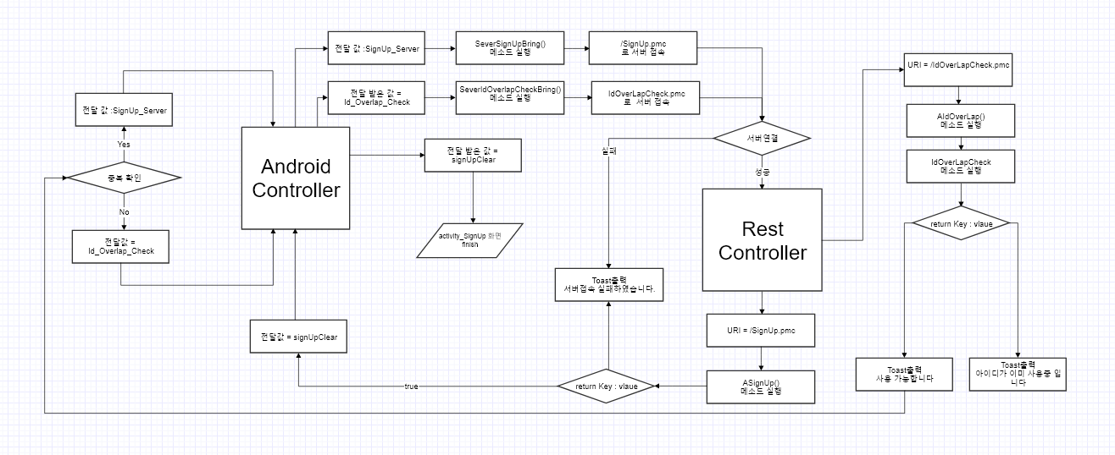

특이사항

(앱)좌석예약확인
8 | 좌석 예약 확인 |  |  |  | 작성날짜

 |  |  |  |  | 수정날짜
 | 설명 | 내 정보 화면에서 좌석 예약 확인
parameter |  |  | retrun |  | 작성자
method | APcRSeatReserve, SelectReserve, APcInfo, PCSelectId, APcRInfo, APcRPositionInfo, SeatPosition |  | controller 값 | PcRoomReservation, PcReservationData
기능 | 1. Activity_MyInfo에서 예약 확인 버튼을 클릭하여 PcRoomReservation값을 전달한다. 2. 전달 받은 PcRoomReservation 값으로 SeverPcRoomBring 메소드를 실행한다. 3.PcRoomReservation.pcm 로 접속하여 서버 접속 성공하면 RestController로 이동하고, 실패 시 Toast 출력(서버에 접속에 실패했습니다.) 4. 접속된 URI =PcRoomReservation.pcm 로 APcRSeatReserve, SelectReserve 메소드 실행 하여 예약을 했을 경우PcRoomInfo.pcm로 접속, 예약하지 않았을 경우 Toast 출력(예약 하지 않았습니다. ) 5. 서버 접속 성공 여부 판단 후 접속 된 URI = PcRoomInfo.pcm 로 APcInfo, PCSelectId 메소드 실행 후 PcRoomSeat.pcm로 접속한다. 6. 서버 접속 성공 여부 판단 후 접속 된 URI = PcRoomSeat.pcm 로 APcRInfo, APcRInfo 메소드 실행 후 PcSeatPosition.pcm로 접속한다. 7. APcRPositionInfo, SeatPosition 를 메소드 실행 후 PcReservationData를 전달한다. 8. 전달 받은 PcReservationData 값으로 예약 확인 화면 출력한다.

mHistory html
프로세스

특이사항 | 로그인이 되어있는 상태라고 가정하에 프로세스 진행

(앱)내정보수정
8 | 내정보 수정(비밀번호 수정) |  |  |  | 작성날짜

 |  |  |  |  | 수정날짜
 | 설명 | 내 정보 화면에서 내정보 수정
parameter |  |  | retrun |  | 작성자
method | KakaoNumRecive, AMyInfoUpdate |  | controller 값 | IntoSelect, InfoUpdate, kakaoNum
기능 | 1. Activity_MyInfo에서 내 정보 수정 버튼 클릭 시 IntoSelect 값을 전달해준다. 2. 전달 받은 IntoSelect 값을 이용하여 내 정보 수정 화면을 출력한다. 3. 내 정보 변경 버튼 클릭 시 InfoUpdate 값을 전달 해준다. 3-1. 핸드폰 번호 수정 안할 경우 : InfoUpdate 값을 바로 전달 해준다. 3-2. 핸드폰 번호 수정 시 : 카카오 인증 번호 받기 버튼 클릭을 하여 kakaoNum 값을 전달한다. 3-2.1 전달받은 kakaoNum 값으로 KakaoNumRecive 메소드를 실행한다. 3-2.2 activity_KakaoNumInsert 실행하여 카카오톡 인증 번호 일치 성공 여부를 판단하여 일치하면 InfoUpdate로 전달, 실패 시 재인증을 한다. 4.전달 받은 InfoUpdate 값으로 SeverMemberBring 메소드를 실행한다. 5. 실행한 메소드로 MemberInfoUpdate.pmc 로 접속하여 네트워크 성공하면 RestController로 이동, 실패 시 Toast 출력( 서버에 접속에 실패했습니다) 6. 접속한 URI = MemberInfoUpdate.pmc 로 AMyInfoUpdate 메소드 실행

mHistory html
프로세스

특이사항 | 로그인이 되어있는 상태라고 가정하에 프로세스 진행

(앱)회원탈퇴
8 | 회원 탈퇴 |  |  |  | 작성날짜

 |  |  |  |  | 수정날짜
 | 설명 | 내 정보 화면에서 회원 탈퇴
parameter |  |  | retrun |  | 작성자
method | KakaoNumRecive, AMyInfoDelete, AMyPayDelete, AMyOrderDelete, AMyGameCompetitionDelete, AMyGCUserDelete, AMyBookMarkDelete, AMyQuickDelete |  | controller 값 | MemberDelete, kakaoNum, MyInfoDelete, MyInfoDataDelete
기능 | 1. MyInfoUpdate 에서 회원 탈퇴 버튼 클릭 하여 MemberDelete 값을 전달해준다. 2. 전달 받은 MemberDelete로 MyInfoDeleteDialog 다이얼로그 출력해준다. 3. 출력된 다이얼 로그에서 확인 버튼 클릭 시 카카오 인증 번호 받기 버튼을 클릭하고, 취소 버튼 클릭 시 MyInfoUpdate화면으로 다시 돌아간다. 4. KakaoNum 값을 전달하여 KakaoNumRecive 메소드를 실행시켜 activity_KakaoNumInsert 화면을 출력한다. 5. 전송 받은 카카오톡 인증와 입력한 번호가 일치하면 MyInfoDelete값을 전달, 실패하면 재인증을 한다. 6. 전달 받은 MyInfoDelete값으로 MemberInfoDelete.pmc 접속하는데 네트워크가 이상이 없으면 RestController로 전달, 이상이 있다면 Toast 출력해준다. 7. 접속한 URI = MemberInfoDelete.pmc 로 AMyInfoDelete, AMyPayDelete, AMyOrderDelete, AMyGameCompetitionDelete, AMyGCUserDelete, AMyBookMarkDelete, AMyQuickDelete 메소드를 실행시켜 MyInfoDataDelete값을 전달해준다. 8. 전달 받은 MyInfoDataDelete 값으로 내 정보에 해당 하는 모든 정보를 삭제한다. 9. MyInfo.xml와 MyInfoUpdate.xml 를 Finish 해주고 MainActivity를 초기화 시켜준다.

mHistory html
프로세스

특이사항 | 로그인이 되어있는 상태라고 가정하에 프로세스 진행

(앱)결제내역
23 | (앱)결제내역 |  |  |  | 작성날짜 | 2019-07-24

 |  |  |  |  | 수정날짜
 | 설명 | 결제내역 처리
parameter |  |  | retrun |  | 작성자 | 정병호
method | SeverPcRoomPayBring(), ATotalPayList(), APcRNamePayList() ADaysPayList(), SelectPayId(), SelectPayPCId(), SelectDayPay() MyPatListAdterSetting(), NetworkFalse |  | controller 값 | PayList_All,회원 id 값. PayList_pc,회원 id 값.pc방 이름, PayList_date회원 id 값.날짜 값, /memberPaylistOpen.pmc, payList 출력할 결제내역이 없습니다, null, payList
기능 | 1.MainActivity에서 내정보 버튼 클릭후 내정보에서 결제내역 버튼 클릭 안드로이드 컨트롤러에 전달 값 : PayList_All, 회원 id 값을 전달 2.안드로이드 컨트롤러에 PayList_All,회원 id 값을 전달받고 SeverPcRoomPayBring() 메소드 실행 그리고 /memberPaylistOpen.pmc로 서버접속 3.네트워크가 성공하면 레스트 컨트롤러로 보내주고 실패하면 NetworkFalse 메소드 실행후 Toast 출력 그리고 다시 전달 값 : PayList_All, 회원 id 값으로 보내줌 4.레스트 컨트롤러를 거친 네트워크 성공일때 URI=/memberPaylistOpen.pmc를 보내주고 ATotalPayList()메소드 실행 -> SelectPayId()메소드 실행 APcRNamePayList()메소드 실행 ->SelectPayPCId()메소드 실행 ADaysPayList()메소드 실행 -> SelectDayPay()메소드 실행 return payList 로 보내준다 5.payList에 대한 값이 null 일경우 Toast 출력을 안드로이드 컨트롤러에보내준다 값이 not null 일경우에는 전달값 : payList를 안드로이드 컨트롤러로 보내준다. 6.안드로이드 컨트롤러에서 payList를 전달받고 activity_PayList 화면출력 7.안드로이드 컨트롤러에서 Toast출력을 전달받으면 activity_PayList 화면출력후 Adapter로 전달 8.Adapter에서 값이 null 일경우 안드로이드 컨트롤러로 전달 9.안드로이드 컨트롤러에서 받은 null값을 전달받고MyPatListAdterSetting() 메소드 실행후 다시 Adpater로 보내준다. 10.Adapter에서 값이 not null 일경우 다른 카테고리 메뉴를 클릭하고 전달값 전달 값 : PayList_All,pc,date 회원 id 값. pc방 이름 , 날짜 값을 안드로이드 컨트롤러 보내준다.

mHistory html
프로세스

특이사항

(앱)내가 가입한 PC방 목록보기
2 | (앱) 내가 가입한 PC방 목록보기 |  |  | 작성날짜 | 2019-07-22

 |  |  |  | 수정날짜
 | 설명
parameter |  | retrun |  | 작성자 | 정병호
method | SeverMyPcRoomListBring(), AMyJoinPcRList(), SelectPcRoomList | controller 값 | MyJoinPClist_Open, MemberJoinlist.pcm, PcJoinList
기능 | 1.내정보화면에서 PC방 즐겨찾기 버튼클릭 후 전달값 "MyJoinPClist_Open"을 안드로이드 컨트롤러로 전달 2. 안드로이드 컨트롤러에서 "MyJoinPClist_Open"을 전달받고 서버에서 가공한 정보인 SeverMyPcRoomListBring()메소드 실행후 3. 서버 접속을위한 URI : MemberJoinlist.pcm을 보내주고 값이 틀리면 Toast출력 값이 맞으면 레스트 컨트롤러로 전달 4. URI : MemberJoinlist.pcm을 레스트 컨트롤러에서 받으면 AMyJoinPcRList()메소드 실행후 5.데이터베이스 접근을 위한 SelectPcRoomList메소드실행 6. Return을 위한 Return Key : Value실행후 리턴값이 없으면 Toast출력 리턴값이 있으면 전달값 : PcJoinList를 안드로이드 컨트롤러로 전달 7.안드로이드 컨트롤러에서 전달값 : PcJoinList 을 전달받고 activity_whenPcroom화면 출력

mHistory html
프로세스

(앱)내가 가입한 PC방 탈퇴
3 | (앱)내가 가입한 PC방 탈퇴 |  |  |  | 작성날짜 | 2019-07-22

 |  |  |  |  | 수정날짜
 | 설명 | 내가 가입한 PC방 탈퇴 처리
parameter |  |  | retrun |  | 작성자 | 정병호
method | MyPcRoomListAdapterSetting(), AMyPcRDel(), SelectJoinOut |  | controller 값 | null, MyPcRoom_joinOut, MemberJoinOut.pcm, JoinOutDelPcRoomDialog
기능 | 1.activity_whenPcroom화면 출력 후 즐겨찾기 등록 해제 탈퇴 버튼 생성을위해 Adapter를 통해서 전달값이 null일경우 안드로이드 컨트롤러로 보내준다. 2.안드로이드 컨트롤러에서 null값을 전달받고 가입한 PC방 리스트뷰 셋팅을 위한 MyPcRoomListAdapterSetting()메소드 실행 후 다시 Adapter로 보내준다. 3. 가입한 PC방 정보를 받고 탈퇴버튼을 클릭후 전달값 : "MyPcRoom_joinOut" 을 안드로이드 컨트롤러로 보내준다. 4.안드로이드 컨트롤러에서 "MyPcRoom_joinOut"값을 전달받고 서버에 가입한 정보를 가공하기위한 SeverMyMemberBring()메소드 실행 후 가입한 PC방 탈퇴를 위해 URI: MemberJoinOut.pcm메소드로 서버 접속 한다. 5. 서버 접속이 실패하면 Toast 출력 성공하면 레스트 컨트롤러로 URI : MemberJoinOut.pcm를 보내준다. 6.레스트 컨트롤러에서 URI : MemberJoinOut.pcm값을 전달받고 가입한 PC방 탈퇴 처리를 위한 AMyPcRDel()메소드 실행후 가입한 PC방 탈퇴 데이터베이스접근을 하기위해 SelectJoinOut메소드실행 7.탈퇴를 하기전 정말 탈퇴를 할것인지에 대한 다이얼로그 실행 전달값 : JoinOut DelPcRoomDialog을 안드로이드 컨트롤러로 보내준다. 8.안드로이드 컨트롤러에서 JoinOut DelPcRoomDialog값을 전달받고 확인을 누르면 해당 정보 리스트뷰를 삭제하고 Adpater로 보내준다. 해당정보에대한 값이 있으면 내가가입한 PC방 목록을 출력하고 값이 없으면 내정보화면을 띄워준다. 9. 취소를 누르면 다시 Adpater로 보내준다.

mHistory html
프로세스

특이사항

(앱)내가 가입한 PC방 즐겨찾기 등록
4 | (앱)내가 가입한 PC방 즐겨찾기 등록 |  |  |  | 작성날짜 | 2019-07-22

 |  |  |  |  | 수정날짜
 | 설명 | 내가 가입한 PC방 즐겨찾기 등록 처리
parameter |  |  | retrun |  | 작성자 | 정병호
method | SeverPCBookMarkBring(), ABookMarkRegi() |  | controller 값 | MyBookMarkadd, MemberBookMarkadd.pcm, BookMarkAdd
기능 | 1. 즐겨찾기 등록을 위한 전달값 "MyBookMarkadd"를 안드로이드 컨트롤러로 보내준다. 2. "MyBookMarkadd"값을 전달 받고 서버에서 가져온 즐겨찾기 가공을위한 SeverPCBookMarkBring() 메소드 실행후 3. 즐겨찾기 등록을위해 URI : MemberBookMarkadd.pcm로 서버 접속 4.서버 접속이 실패하면 Toast출력 성공하면 레스트 컨트롤러로 보내준다. 5.레스트 컨트롤러에서 URI : MemberBookMarkadd.pcm값을 전달받고 즐겨찾기 등록처리를 위한 ABookMarkRegi()메소드 실행후 6.즐겨찾기 등록 데이터베이스접근을 위한 SelecetBookMarkAdd메소드 실행 7.등록을위한 전달값 BookMarkAdd를 안드로이드 컨트롤러로 보내준다. 8.안드로이드 컨트롤러에서 BookMarkAdd값을 전달받고 즐겨찾기 등록이 완료되었다는 Toast출력

mHistory html
프로세스

특이사항

(앱)내가 가입한 PC방 즐겨찾기 해제
5 | (앱)내가 가입한 PC방 즐겨찾기 해제 |  |  |  | 작성날짜 | 2019-07-22

 |  |  |  |  | 수정날짜
 | 설명 | 내가 가입한 PC방 즐겨찾기 해제 처리
parameter |  |  | retrun |  | 작성자 | 정병호
method | SeverPCBookMarkBring(), ABookMarkCancle(), SelecetBookMarkCancle |  | controller 값 | MyBookMarkCancle, MemberBookMarkCancle.pcm, BookMarkCancle
기능 | 1. 즐겨찾기 해제를 위한 전달값 "MyBookMarkCancle"를 안드로이드 컨트롤러로 보내준다. 2. "MyBookMarkCancle"값을 전달 받고 서버에서 가져온 즐겨찾기 가공을위한 SeverPCBookMarkBring() 메소드 실행후 3. 즐겨찾기 해제를 위해 URI : MemberBookMarkCancle.pcm로 서버 접속 4.서버 접속이 실패하면 Toast출력 성공하면 레스트 컨트롤러로 보내준다. 5.레스트 컨트롤러에서 URI : MemberBookMarkCancle.pcm값을 전달받고 즐겨찾기 해제처리를 위한 ABookMarkCancle()메소드 실행후 6.즐겨찾기 해제 데이터베이스접근을 위한 SelecetBookMarkCancle메소드 실행 7.해제를위한 전달값 BookMarkCancle를 안드로이드 컨트롤러로 보내준다. 8.안드로이드 컨트롤러에서 BookMarkCancle값을 전달받고 즐겨찾기 해제가 완료되었다는 Toast출력

mHistory html
프로세스

특이사항

(앱)PC방세부정보화면
 | PC방 세부 정보 화면 |  |  |  | 작성날짜 | 2019-07-22

 |  |  |  |  | 수정날짜 | 2019-07-22
 | 설명 | PC방 세부정보
parameter | Activity act , String str |  | retrun | value | 작성자
method | SeverPcRoomBring, APcRInfo, MypcRoom, UsingCount, APcRoomSeatNumCheck, AMyPcRoomcheck, MypcList |  | controller 값 | PcRoomInfo, PcRoomSeatNumCheck, PcRoomSeatNumCheck, MyPcRoomCheck, PcRoomInfoOpen
기능 | 1. 메인 화면에서 피시방 선택 후 보러가기 버튼을 클릭하면 전달값 PcRoomInfo를 Android Controller로 전달한다. 2. 전달받은 값이 PcRoomInfo이면 SeverPcRoomBring메소드를 사용하여 PcRoomInfo.pmc URL로 서버를 접속 한다. 3. 서버 접속 실패시 Toast를 출력하고 성공 하면 Rest Controller를 통해 APcRInfo, MypcRoom메소드를 사용해 pc방 정보를 가져온다. 4. value의 리턴 값을 내보내고 PcRoomSeatNumCheck.pmc URL로 서버를 다시 접속 한다. 5. 다시 Rest Controller를 통해 APcRoomSeatNumCheck, UsingCount메소드를 사용해 pc방 좌석 정보를 가져온다. 6. value의 리턴 값을 내보내고 MyPcRoomCheck.pmc URL로 서버를 다시 접속 한다. 7. 또 다시 한번 Rest Controller를 통해 AMyPcRoomcheck, MypcList메소드를 실행 시키고 전달값 PcRoomInfoOpen를 AndroidController에 전달한다. 8. 전달 받은 값이 PcRoomInfoOpen이면 정보에 관한 메소드가 실행된 데이터를 가지고 activity_PcRoomInfo 상세 정보의 화면을 출력한다.

mHistory html
mHistory html
프로세스

특이사항

(앱)PC방가입하기
 | PC방 가입하기 |  |  |  | 작성날짜 | 2019-07-22

 |  |  |  |  | 수정날짜 | 2019-07-22
 | 설명 | PC방 가입하기
parameter | Activity act , String str |  | return | boolean | 작성자
method | PCRoomJoinConfirmDialog(), ServerSignupBring(), InsertPcList(), ASignUpPcR() |  | controller 값 | PcRoomAddDialog, PcRoom_join,PcRoomJoinSuccess
기능 | 1. activity_PcRoomInfo 화면 에서 내가 가입한 정보가 없을때 가입 버튼이 출력되고 적립시간, 즐겨찾기버튼을 gone처리한다. 2. 가입 버튼을 클릭하면 AndroidController에 전달값 PcRoomAddDialog가 전달된다. 3. 전달 받은 값이 PcRoomAddDialog이면 PCRoomJoinConfirmDialog메소드가 실행된다. 4. 확인 버튼을 클릭하면 AndroidController에 전달값 PcRoom_join이 전달된다. 5. 전달 받은 값이 PcRoom_join 이면 ServerSignupBring 메소드가 실행되어 PcRoom_join.pmc로 서버에 접속을 시도한다. 6. 서버 접속에 실패하면 Toast로 서버접속실패를 띄워준다 7. 성공시 RestController에 PcRoom_join.pmc URl로 ASignUpPcR메소드를 실행해 해당 피시방에 가입 처리요청을 한다. 8. InsertPcList메소드를 사용하여 해당 피시방 데이터베이스에 접근할수 있도록한다. 9. return 값으로 boolean을 리턴하고 false 일땐 Toast로 가입실패를 띄워준다. 10. true가 리턴되면 전달값 PcRoomJoinSuccess를 AndroidContoller에 전달한다. 11. 전달 받은값이 PcRoomJoinSuccess이면 가입버튼을 시간충전버튼으로 변경하고 적립시간과 즐겨찾기 버튼을 visible처리한다.

mHistory html
mHistory html
프로세스 | 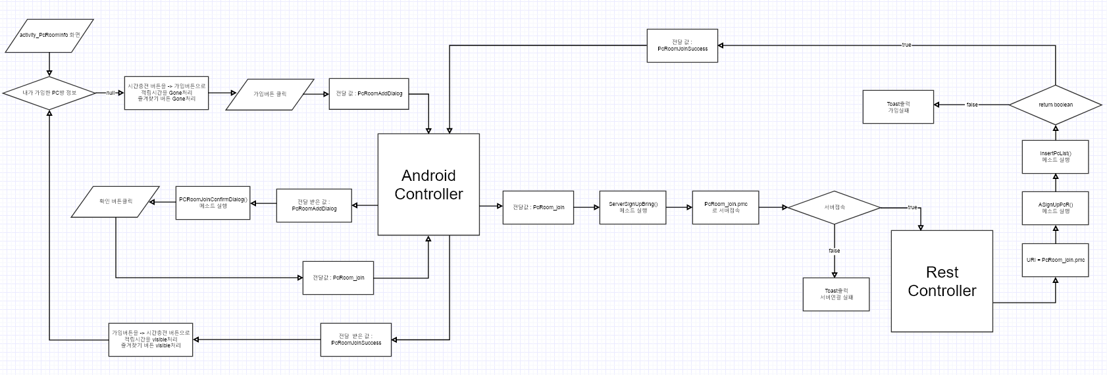

특이사항

(앱)PC방시간충전
 | PC방 시간 충전 |  |  |  | 작성날짜 | 2019-07-22

 |  |  |  |  | 수정날짜 | 2019-07-22
 | 설명 | PC방 시간 충전
parameter | Activity act , String str |  | retrun | value | 작성자
method | ServerMileageCompareBring(), ServerKakaoPayBring(), requestMe(), AMyKakaopay(), Kakaopays() |  | controller 값 | PcRoom_TimeAdd, PcRoom_TimeAddOpen, KakaoPay,KakaoPaySuccess
기능 | 1. 내가 가입한 PC방 정보에 해당 피시방이 있는 경우 시간 충전하기 버튼을 클릭하면 전달값 PcRoom_TimeAdd을 AndroidContoller에 전달한다. 2. 전달받은 값이 PcRoom_TimeAdd이면 ServerMileageCompareBring메소드를 사용하여 MemberTimeAdd.pmc로 서버 접속을 시도한다. 3. 서버 접속이 실패하면 Toast로 서버연결 실패를 띄워주고 성공하면 RestController에서 APointCompare메소드를 실행한다.. 4. 메소드 실행 후 바로 Interface MileageCompare메소드를 실행 하고 데이터베이스에 접근해 마일리지를 비교한다. 5. value의 리턴값을 리턴하고 1이면 마일리지 오류 dialog를 출력하고 0이면 전달값 PcRoom_TimeAddOpen을 AndroidContoller에 전달한다. 6. AndroidContoller에 전달 받은 값이 PcRoom_TimeAddOpen이면 db정보를 가지고 온 시간 충전 화면을 출력한다. 7. 사용자가 금액 및 시간을 선택하고 사용할 포인트를 입력한 다음 카카오 결제 버튼을 클릭하면 AndroidContoller에 전달값 KakaoPay를 전달한다. 8. 전달받은 값이 KakaoPay이면 requestMe()메소드를 실행하고 true, false를 리턴한다. 9. false 일땐 결재 오류 입니다 Toast출력하고 true일 때 ServerKakaoPayBring 메소드를 실행하고 KakaoPay.pmc로 서버에 접속을 시도한다. 10. 서버 접속이 실패하면 서버접속실패 Toast를 띄워주고 true일땐 RestController로 이동한다. 11. KakaoPay.pmc URl로 AMyKakaopay메소드와 Kakaopays메소드를 실행하여 결제를 시도하고 전달값 KakaoPaySuccess를 AndroidContoller에 전달한다. 12. AndroidContoller에서 전달 받은값이 KakaoPaySuccess이면 결제 완료 Toast를 화면에 출력한다.

mHistory html
mHistory html
프로세스

특이사항

(앱)좌석정보
 | 좌석 정보 |  |  |  | 작성날짜 | 2019-07-22

 |  |  |  |  | 수정날짜 | 2019-07-22
 | 설명 | PC방 좌석정보가져오기 및 화면 출력
parameter | Activity act , String str |  | return | value | 작성자
method | ServerPcRoomSeatBring(), APcRPositionInfo(), SeatPosition(), APcRseatInfo(), UsingCount() |  | controller 값 | PcRoom_Seat_State, PcSeatInfoOpen
기능 | 1. 좌석 정보 버튼을 클릭하면 전달값 PcRoom_Seat_State을 AndroidContoller에 전달한다. 2. 전달받은값이 PcRoom_Seat_State이면 ServerPcRoomSeatBring메소드를 실행하고 PcRoomSeat.pmc로 서버 접속을 시도한다. 3. 서버접속을 실패하면 실패 Toast를 띄워 주고 성공하면 RestController로 이동한다. 4. RestController에서 PcRoomSeat.pmc URl로 APcRPositionInfo메소드 및 SeatPosition메소드를 이용하여 좌석의 포지션 값을 가져온다. 5. PcRoom_seat_position.pmc로 다시한번 서버에 접속하고 서버접속을 실패하면 실패 Toast를 띄워 주고 성공하면 RestController로 이동한다. 6. RestController에서 PcRoom_Seat_Position.pmc URl로 APcRseatInfo, UsingCount으로 좌석의 위치 정보 데이터베이스에 접근한다. 7. value값을 리턴하고 전달값 PcSeatInfoOpen을 AndroidContoller에 전달하고 좌석 정보화면을 출력해준다.

mHistory html
mHistory html
프로세스

특이사항

(앱)PC방좌석예약
 | PC방 좌석 예약 |  |  |  | 작성날짜 | 2019-07-22

 |  |  |  |  | 수정날짜 | 2019-07-22
 | 설명 | PC방 좌석 예약
parameter | Activity act , String str |  | retrun | value | 작성자
method | ServerReservationCheckBring(), APcRSeatReserve(), SeatReservation() |  | controller 값 | ReservationDialogOpen, PcRoom_Seat_Reservation, MySeatReservation
기능 | 1. activity_PcRoomSeatInfo 좌석 정보 화면에서 사용자가 좌석을 짧게 클릭햇을 때 사용중 및 예약중인 좌석일때 Toast를 출력한다. 2. 빈좌석일 경우 좌석의 테두리 색상이 클릭시 변경된다. 3. 좌석예약 버튼을 클릭하면 전달값 ReservationDialogOpen을 AndroidContoller에 전달한다. 4. AndroidContoller에서 전달받은 값이 ReservationDialogOpen이면 ReservationDialog 다이얼로그을 출력하고 사용자가 예약 시간을 선택할수 있게한다. 5. 취소 버튼을 클릭하면 좌석의 테두리를 본래 색상으로 다시 변경한다. 6. 예약하기 버튼을 클릭하면 전달값 PcRoom_Seat_Reservation을 AndroidContoller에 전달한다. 7. 전달받은 값이 PcRoom_Seat_Reservation일 경우 ServerReservationCheckBring메소드를 실행 하고 PcRoomReservation.pmc로 서버 접속을 시도 한다. 8. 서버 접속이 실패하면 연결실패 Toast를 출력하고 서버 접속이 성공하면 RestController로 이동한다. 9. PcRoomReservation.pmc URl을 통해 APcRSeatReserve,SeatReservation 좌석예약 데이터베이스에 접근하고 value 값을 리턴한다. 10. AndroidContoller에 전달값 MySeatReservation를 전달하고 좌석의 상태를 빈좌석에서 예약중으로 색상을 변경한다. 11. ReservationDialog 다이얼로그를 종료하고 좌석예약 버튼을 Gone처리하고 예약 취소 버튼을 visible처리하고 화면에 예약완료 Toast를 출력한다.

mHistory html
프로세스 | 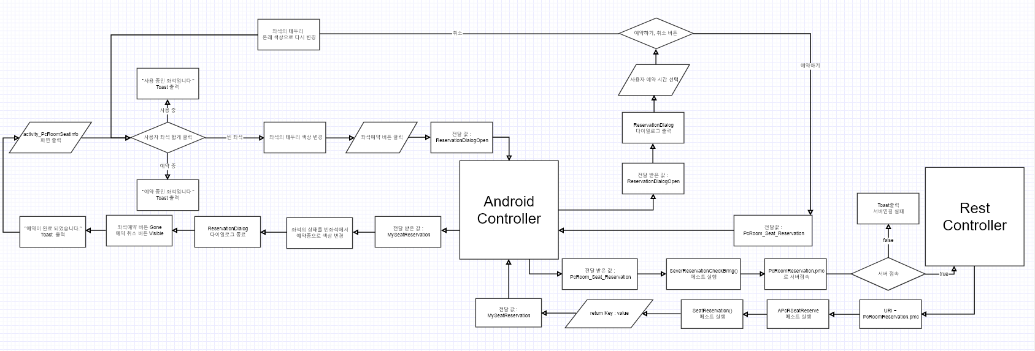

특이사항

(앱)PC방판매상품보러가기
 | PC방 판매 상품 보러가기 |  |  |  | 작성날짜 | 2019-07-22

 |  |  |  |  | 수정날짜 | 2019-07-22
 | 설명 | PC방 판매 상품 보러가기
parameter | Activity act , String str |  | retrun | value | 작성자
method | ServerPcRoomProductBring(), APcRProductInfo(), MyproductInfo() |  | controller 값 | PcRoomProductOrder, ProductOrderOpen
기능 | 1. 판매상품 보러가기 버튼을 클릭하면 AndroidContoller에 전달값 PcRoomProductOrder을 전달한다. 2. 전달받은 값이 PcRoomProductOrder이면 ServerPcRoomProductBring메소드를 실행 하고 ProductOrder.pmc로 서버 접속을 시도한다. 3. 서버 접속에 실패하면 Toast를 띄워주고 성공하면 RestController로 이동한다. 4. ProductOrder.pmc URl로 APcRProductinfo 및 MyProducInfo 메소드를 실행하여 상품 정보 데이터베이스에 접근하고 전달값 ProductOrderOpen을 AndroidContoller에 전달한다. 5. AndroidContoller에서 전달 받은 값이 ProductOrderOpen이면 PC방 판매 상품 목록 화면으로 이동한다.

mHistory html
프로세스

특이사항

(앱)PC방상품주문
 | PC방 상품 주문 하기 |  |  |  | 작성날짜 | 2019-07-22

 |  |  |  |  | 수정날짜 | 2019-07-22
 | 설명 | PC방 상품 주문 처리
parameter | Activity act , String str |  | retrun | value | 작성자
method | SeverPcRoomProductBring, APcRProductInfo, selectProduct, APcRGProductInfo, selectGoodProduct, APcRProductCateInfo, selectProductCate, SeverProductOrderCheckBring, AProductOrder, OrderInsert, |  | controller 값 | PcRoom_ProductList, PcProductOpen, ProAdapterSetting, PcRoomProductListAdapterSetting, BasketOpen, PayCheck, PayDailogOpen, PcRoomProductOrder, ProductOrderClear,
기능 | 1. 사용자 상품보기 버튼을 클릭하면 전달값 PcRoom_ProductList을 Android Controller에 전달한다. 2. 전달받은 값이 PcRoom_ProductList이면 SeverPcRoomProductBring메소드가 실행되고 PcRoomPoductList.pmc로 서버 접속 시도를 한다. 3. 서버접속이 실패하면 오류 Toast를 출력하고 성공 시 RestController로 이동한다. 4. URl를 통해 APcRProductInfo, selectProduct메소드를 실행해 해당PC방 상품정보 가져온다. 5. value의 값이 null 일경우 등록된 상품 없음을 Toast를 출력하고 null이 아닐 경우 PcRoomProductGood.pmc로 다시 한번 서버에 접속한다. 6. 서버가 연결이 되면 PcRoomProductGood.pmc URl를 통해 APcRGProductInfo, selectGoodProduct메소드를 실행하고 해당 PC방의 추천 상품 정보를 가져온다. 7. value의 값이 null 일경우 추천상품이 없음을 Toast를 출력하고 null이 아닐 경우 PcRoomProductCate.pmc로 다시 또 한번 서버에 접속한다. 8. 서버가 연결이 되면 PcRoomProductCate.pmc URl를 통해 APcRProductCateInfo, selectProductCate메소드를 실행하고 해당 PC방의 카테고리 별 정보를 가져온다. 9. value의 리턴 값을 가지고 전달값 PcProductOpen을 Android Controller에 전달한다. 10. 전달 받은 값이 PcProductOpen이면 activity_ProductList 상품리스트를 출력하고 카테고리 버튼을 생성한다. 11. 카테고리 버튼을 클릭하면 Adapter를 사용하여 null 일경우 전달값 ProAdapterSetting를 Android Controller로 전달한다. 12. 전달 받은 값이 ProAdapterSetting일 경우 PcRoomProductListAdapterSetting메소드를 실행하고 상품그리드뷰 셋팅을 해준다. 13. not null일 경우 상품을 보여주고 사용자가 상품을 선택할 경우 Toast로 상품 선택됨을 출력한다. 14. 사용자가 상품 주문 버튼을 클릭할 경우 전달값 BasketOpen을 Android Controller에 전달한다. 15. 전달 받은 값이 BasketOpen일 경우 activity_ProductBasket 장바구니 화면을 출력한다. 16. 장바구니 안에 상품을 선택 하고 상품의 수량을 0보다 작을 경우 해당 상품 리스트를 삭제 하고 상품 리스트가 null 일경우 장바구니화면을 종료한다. 17. 상품의 수량이 0보다 클 경우 주문하기 버튼 클릭하면 전달값 PayCheck을 Android Controller에 전달한다. 18. 전달 받은 값이 PayCheck일 경우 컨텍스트 메뉴가 실행 되고 카카오결제, 현금 및 카드결제 방법을 선택한다. 19. 사용자가 카카오 결제를 선택하면 전달값 KakaoPay를 Android Controller에 전달한다. 20. 전달받은 값이 KakaoPay면 KakaoPay메소드 실행하고 카카오 서버에 접속시도를 한다. 21. 실패시 접속실패 Toast를 띄워주고 성공시 전달 값 PcRoomProductOrder를 Android Controller에 전달한다. 22. 현금 및 카드 결제를 선택하면 전달값 PayDailogOpen를 Android Controller에 전달한다. 23. Android Controller에서 전달 받은 값이 PayDailogOpen이면 PayDialog실행해 Dialog를 출력한다. 24. 현금 , 카드결제 수단을 클릭하면 전달값 PcRoomProductOrder를 Android Controller에 전달한다. 25. 전달 받은 값이 PcRoomProductOrder이면 ServerProductOrderCheckBring메소드 실행되고 ProductOrder.pmc

프로세스 | 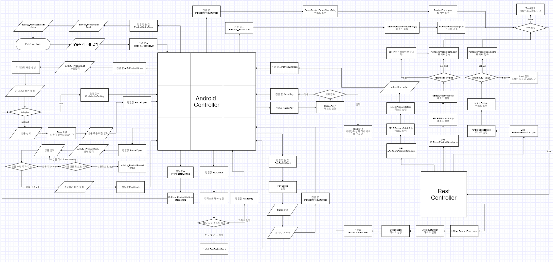

특이사항

(웹)로그인
23 | (웹)로그인 |  |  | 작성날짜 | 2019-07-24

 |  |  |  | 수정날짜
 | 설명 | 로그인 처리
parameter |  |  | retrun | 작성자 | 정병호
method |  |  | controller 값
기능 | 1.로그인 화면에서 아이디 비밀번호 입력하고 로그인 버튼 클릭 2.pmc를 메인컨트롤러로 보내주고 메소드 실행후 리턴을 해준다. 3.리턴값이 없으면 로그인실패 처리 있으면 로그인처리

mHistory html
프로세스

특이사항

(웹)회원가입
23 | (웹)회원가입 |  |  | 작성날짜 | 2019-07-24

 |  |  |  | 수정날짜
 | 설명 | 회원가입 처리
parameter |  |  | retrun | 작성자 | 정병호
method |  |  | controller 값
기능 | 1.로그인 화면에서 회원가입 버튼 클릭 2.메인컨트롤러에서 pmc를 받고 정보입력후 중복버튼클릭 3.중복이이될때 jquery 실행후 레스트 컨트롤러로 보내주고 메소드실행 4.리턴값이 없으면 사용불가 있으면 사용가능 그리고다시 중복버튼클릭으로이동 5.중복이 되지않을때 회원가입 버튼클릭후 pmc를 메인컨트롤러로 보내주고 메소드실행후 로그인화면 출력

mHistory html
프로세스

특이사항

(웹)좌석수정
MJ04 | 좌석수정 |  |  |  | 작성날짜 | 2019-07-22

 |  |  |  |  | 수정날짜 | 2019-05-16
 | 설명 | 좌석정보에서 좌석수정 클릭후 좌석을 수정하는 과정
parameter |  |  | retrun |  | 작성자 | 이한주
method | JSPSeatInfoUpdate, SeatSpec |  | controller 값 | MainController = SeatDetailUpdateOpen, SeatDetailUpdate, SeatDetailUPdateResult RestController = SeatDetailUpdate, SeatDetailUPdateResult
기능 | 1. SeatDetail.jsp 에서 수정하기버튼 클릭 MainController로 URI = SeatDetailUpdateOpen.pmc 전달 2. MainController에서 URI = SeatDetailUpdateOpen을 받으면 JSPSeatInfo메소드 실행하여 좌석정보를 받아옴 3. 받아온 좌석정보를 SeatUpdate.jsp에 전달 4. 수정 할 좌석의 버튼을 선택하고 수정 할 좌석의 정보를 입력하면 MainController에 URI = SeatDetailUpdate.pmc전달 5. MainController에서 URI = SeatDetailUpdate.pmc를 받으면 RestController에 URI = SeatDetailUpdate.pmc전달 6. RestController에서 URI = SeatDetailUpdate.pmc를 받으면 SeatSpec메소드를 실행하여 데이터 변경 7. 변경한 데이터를 RestController에 URI = SeatDetailUpdateResult.pmc로 전달 8. RestController에서 URI = SeatDetailUpdateResult.pmc를 받으면 MainController로 URI = SeatDetailUpdateResult.pmc 전달 9. MainController에서 URI = SeatDetailUpdateResult.pmc를 받으면 JSPSeatInfoUpdate메소드를 전달받은 수정값으로 메소드 실행 10. SeatUpdate에 수정된 결과값 출력

mHistory html
프로세스 | 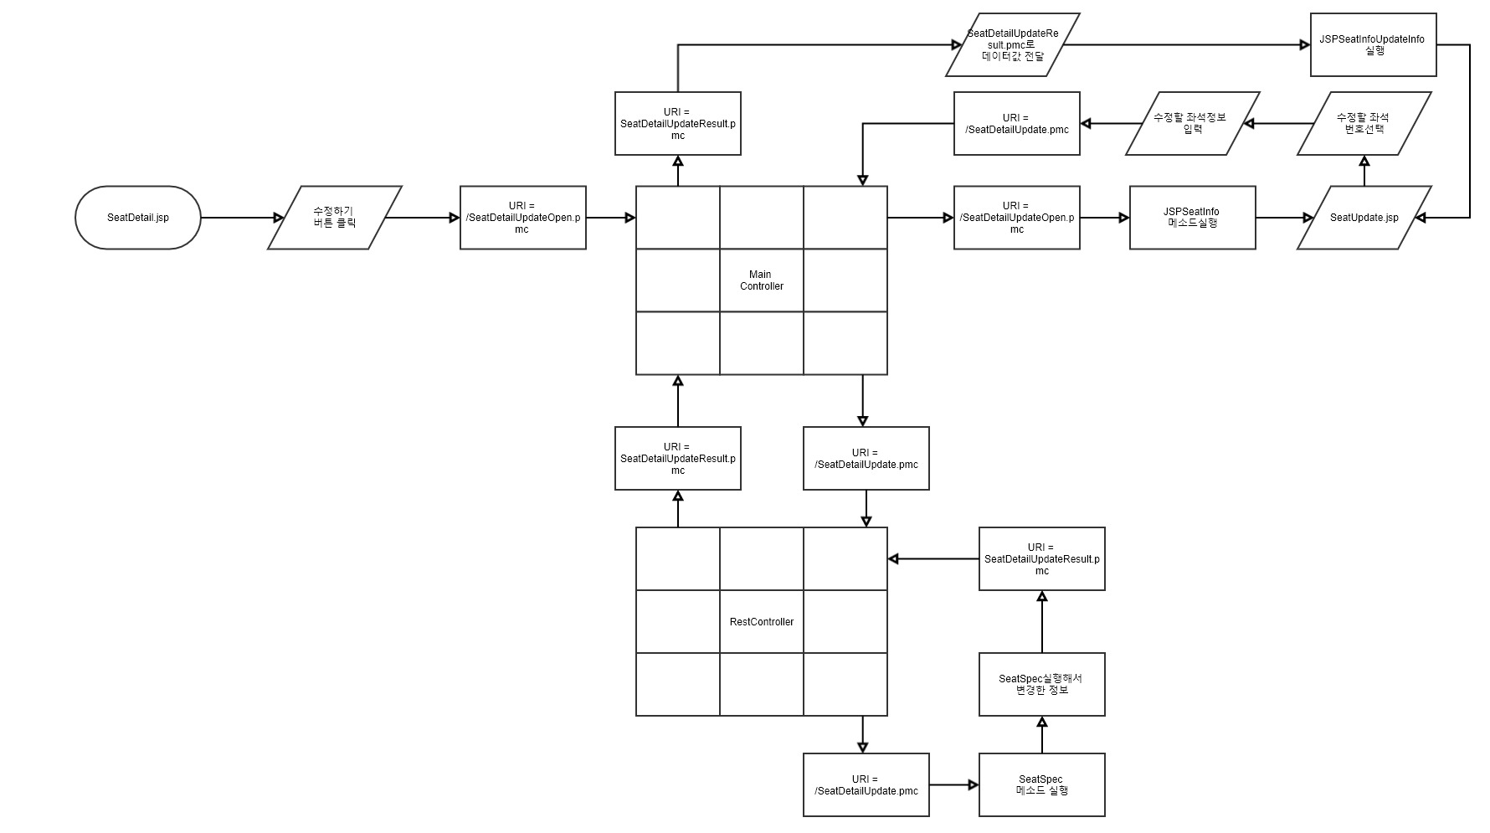

특이사항

(웹)좌석정보창열기
MJ05 | 좌석정보창열기 |  |  |  | 작성날짜 | 2019-07-22

 |  |  |  |  | 수정날짜 | 2019-05-16
 | 설명 | 관리자 로그인 후 좌석정보
parameter |  |  | retrun |  | 작성자 | 이한주
method | JSPSeatPostion, JSPSeatInfo |  | controller 값 | MainController = SeatDetailOpen
기능 | 1. 좌석상태에서 좌석정보/수정 탭 클릭 : URI = SeatDetailOpen.pmc를 MainController로 전달 2. MainController에서 URI = SeatDetailOpen.pmc를 받으면 JSPSeatInfo메소드를 실행하여 좌석정보 받아옴. 3. JSPSeatInfo메소드를 실행하면 JSPSeatPostion메소드를 실행하여 좌석의 포지션값을 받아옴. 4. 받아온 데이터들과 함께 SeatDetail.jsp 오픈

mHistory html
프로세스

특이사항

(웹)좌석예약불가설정
MJ06 | 좌석예약불가설정 |  |  |  | 작성날짜 | 2019-07-22

 |  |  |  |  | 수정날짜 | 2019-05-16
 | 설명 | 관리자화면에서 좌석의 예약을 모두 예약불가로 설정 할 때
parameter |  |  | retrun |  | 작성자 | 이한주
method | JSPSeatReserveX, ReserveNo |  | controller 값 | MainController = SeatReseCancleOpen, SeatReSeCancle, SeatCancleResult RestController = SeatReseCancle, SeatCancleResult
기능 | 1. 좌석상태에서 예약불가 시간설정 탭 클릭 : URI = SeatReseCancleOpen.pmc를 MainController로 전달 2. MainController에서 URI = SeatReseCancleOpen.pmc를 받으면 SeatNoReserve.jsp 오픈 3. 예약불가시간을 설정하고 버튼을 클릭 : URI = SeatReSeCancle.pmc를 MainController로 전달 4. MainController에서 URI = SeatReSeCancle.pmc를 받으면 RestController로 URI = SeatReseCancle.pmc전달 5. RestController에서 URI = SeatReseCancle.pmc를 받으면 ReserveNo를 실행 6. ReserveNo를 실행하고 난 후의 데이터 값을 MainController로 전달 URI = SeatReseCancleResult.pmc 7. MainController에서 URI = SeatReseCancleResult.pmc를 받으면 JSPSeatReserveX 메소드 실행 8. JSPSeatReserveX 메소드로 받은 데이터값으로 좌석상태 변경

mHistory html
프로세스 | 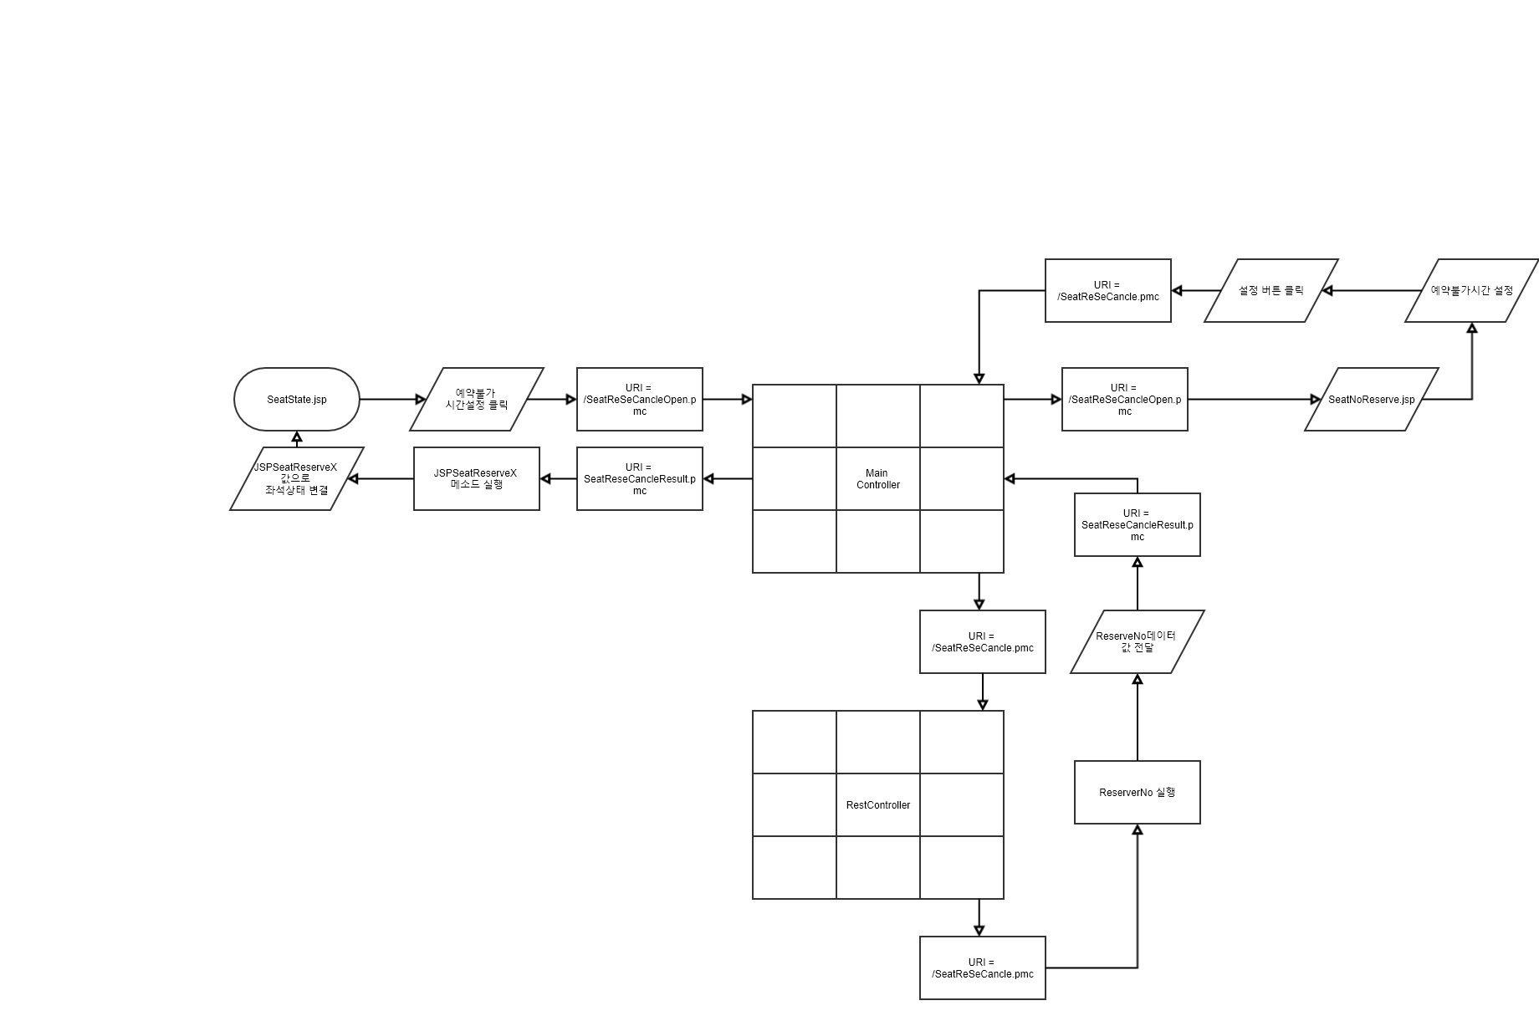

특이사항

(웹)좌석정보 시간추가
MJ08 | 좌석정보 시간추가 |  |  |  | 작성날짜 | 2019-07-22

 |  |  |  |  | 수정날짜 | 2019-05-16
 | 설명 | 좌석수정탭에서 좌석의 시간을 추가할 때
parameter |  |  | retrun |  | 작성자 | 이한주
method | JSPMemberTimeAdd, TimeAdd |  | controller 값 | MainController = MemberTimeAdd, MemberTimeAddResult RestController = MemberTimeAdd, MemberTimeAddResult
기능 | 1. SeatUpdate.jsp 에서 시간충전 버튼을 클릭하면 MainController에 URI = MemberTimeAdd.pmc 전달 2. MainContorller에서 URI = MemberTimeAdd.pmc를 받으면 RestController로 URI = MemberTimeAdd.pmc 전달 3. RestController에서 URI = MemberTimeAdd를 받으면 TimeAdd 실행 4. TimeAdd에서 시간추가된 값을 MainController로 URI = MemberTimeAddResult로 전달 5. MainController에서 URI = MemberTimeAddResult를 받으면 시간충전된 값을 전달 6. 전달받은 값을 JSPMemberTimeAdd 메소드 실행하여 SeatUpdate.jsp에 화면 출력

mHistory html
프로세스 | 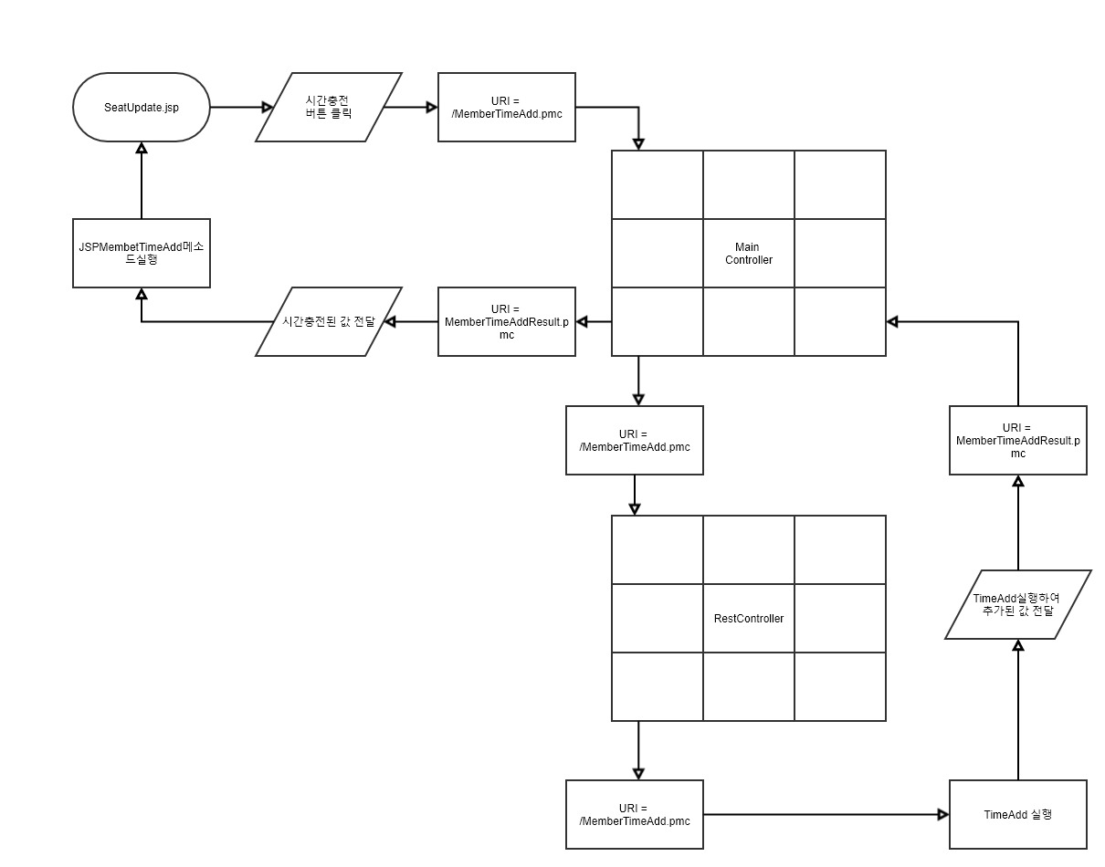

특이사항

(웹)상품수량추가
8 | 상품 정보 |  |  |  | 작성날짜

 |  |  |  |  | 수정날짜
 | 설명 | PC방 상품 수량 추가
parameter |  |  | retrun |  | 작성자
method | ProductQTY, SelectProduct |  | controller 값 | ProductQTYAdd.pmc, ProductList.pmc
기능 | 1. ProductList.jsp 화면에서 입고 버튼 클릭한다. 2. ProductQTY() 메소드 실행 한 후 ProductQTYAdd.pmc 접속한다. 3. 접속된 URI = ProductQTYAdd.pm로 ProductQTY.jsp 출력한다. 4. 입고 버튼 클릭 시 ProductList.pmc 접속 하고, 취소 버튼 클릭 시 ProductList.jsp 화면으로로 돌아간다. 5. 접속된 URI = ProductList.pmc 로 SelectProduct() 메소드 실행 한 후 RestController로 보내준다. 6. Ajax를 활용하여 수정된 정보 삽입하여 ProductList.jsp 재출력 해준다.

mHistory html
프로세스

특이사항 | 로그인이 되어있는 상태라고 가정하에 프로세스 진행

(웹)상품수정
8 | 상품 정보 |  |  |  | 작성날짜

 |  |  |  |  | 수정날짜
 | 설명 | PC방 상품 수정하기
parameter |  |  | retrun |  | 작성자
method | ProductUpdate |  | controller 값 | ProductUpdate.pmc, ProductList.pmc
기능 | 1. ProductList.jsp화면에서 상품 수정 버튼 클릭 시 ProductList.pmc접속을 한다. 2. 접속 된 URI =ProductUpdate.pmc 로 ProductUpdate() 메소드 실행한 후 ProductUpdate.jsp 출력한다. 3. 수정 버튼 클릭 시 ProductUpdate.pmc로 접속 네트워크 이상이 없다면 Controller로 전달 4. 접속된 URI = ProductList.pmc로 RestController 전달하여 Ajax를 활용하여 수정된 정보 삽입된 정보로 ProductList.jsp 재출력해준다.

mHistory html
프로세스

특이사항 | 로그인이 되어있는 상태라고 가정하에 프로세스 진행

(웹)상품정보
8 | 상품 정보 |  |  |  | 작성날짜

 |  |  |  |  | 수정날짜
 | 설명 | PC방 상품 정보 가져오기
parameter |  |  | retrun |  | 작성자
method | SelectProCate, SelectProduct |  | controller 값 | ProductList.pmc, ProductCateAdd.pm, ProductCateDel.pmc, ProductCateUpdate.pmc
기능 | 1. 메인화면에서 상품버튼을 클릭하여 ProductList.pmc 접속한다. 2. 접속한 URI = ProductList.pmc로 SelectProCate() 메소드 실행하여 ProductList.jsp출력한다. 3. 기존 카테고리를 사용한다면 SelectProduct() 메소드 실행시킨다. 4. 카테고리를 추가한다면 카테고리 수정버튼을 클릭 하여 /ProductCateUpdate.pmc 접속하여 추가 버튼을 클릭하면 ProductCateAdd.pmc 접속, 삭제 버튼을 클릭하면 /ProductCateDel.pmc 접속, 접속된 정보로 SelectProduct() 메소드 실행시키고, 취소버튼을 누르면 다시 ProductList.jsp출력해준다. 5. 상품 리스트가 없다면 상품이 없습니다 출력 후 ProductList.pmc 접속하고 있다면 바로 접속한다. 6. 네트워크 이상이 있으면 alert창 출력(네트워크 문제가 생겼습니다.) 이상이 없으면 RestController로 이동한다. 7. 접속한 ProductList.pmc 정보로 ProductList.jsp 재출력해준다.

mHistory html
프로세스

특이사항 | 로그인이 되어있는 상태라고 가정하에 프로세스 진행

(웹)상품이름검색
8 | 상품 정보 |  |  |  | 작성날짜

 |  |  |  |  | 수정날짜
 | 설명 | PC방 상품 이름 검색
parameter |  |  | retrun |  | 작성자
method | ProductSearch |  | controller 값 | ProductSearch.pmc
기능 | 1. ProductList.jsp 화면에서 검색 버튼 클릭한다. 2. ProductSearch() 메소드 실행한 후 /ProductSearch.pmc 접속 하고 Ajax를 활용하여 추가된 정보 삽입한다. 3. 접속 실패 시 Alter 창 출력(네트워크에 문제가 생겼습니다.) , 접속 성공 시 RestController에 URI = ProductSearch.pmc 로 접속한다. 4. 입력한 정보를 검색한다. 5. 입력한 정보에 해당하는 값을 ProductList.jsp에 출력한다.

mHistory html
프로세스

특이사항 | 로그인이 되어있는 상태라고 가정하에 프로세스 진행

(웹)상품추가
8 | 상품 추가 |  |  |  | 작성날짜

 |  |  |  |  | 수정날짜
 | 설명 | PC방 상품 추가
parameter |  |  | retrun |  | 작성자
method | ProductAdd |  | controller 값 | ProductAdd.pmc
기능 | 1. ProductList.jsp에서 상품 추가 버튼 클릭 시 ProductAdd.pmc 접속한다. 2. 접속한 URI =ProductAdd.pmc로 ProductAdd() 메소드를 실행한 후 ProductAdd.jsp 출력한다. 3. 추가 버튼 클릭 시 ProductList.pmc로 접속 취소 버튼 클릭 시 ProductList.jsp 다시 보낸다. 4. 네트워크가 이상이 없다면 접속된 URI = ProductAdd.pmc를 이용하여 RestContoroller로 전달해준다. 5. Ajax를 활용하여 추가된 정보 삽입하여 ProductList.jsp를 출력해준다.

mHistory html
프로세스

특이사항 | 로그인이 되어있는 상태라고 가정하에 프로세스 진행

(웹)상품삭제
8 | 상품 삭제 |  |  |  | 작성날짜

 |  |  |  |  | 수정날짜
 | 설명 | PC방 상품 삭제
parameter |  |  | retrun |  | 작성자
method | ProductDelete, SelectProduct |  | controller 값 | ProductList.pmc, ProductDelete.pmc
기능 | 1. ProductList.jsp 화면에서 상품삭제 버튼 클릭 후 /ProductDelete.pmc접속한다. 2. Controller에서 접속된 URI = ProductDelete.pmc를 받아 ProductDelte() 메소드 실행하여 Alter출력한다. 3. 출력된 Alter에서 삭제 버튼 클릭 시 ProductList.pmc로 접속하고, 취소 버튼 클릭 시 ProductList.jsp 화면으로 돌아간다. 4. 접속된 URI = ProductList.pmc 의 정보를 받아 SelectProduct() 메소드 실행한 후 RestController로 보낸다. 5. Ajax를 활용하여 수정된 정보 삽입하여 ProductList.jsp 화면 재출력 해준다.

mHistory html
프로세스

특이사항 | 로그인이 되어있는 상태라고 가정하에 프로세스 진행

(웹)월매출
21 | (웹)월매출 |  |  |  | 작성날짜 | 2019-07-22

 |  |  |  |  | 수정날짜
 | 설명 | 월매출 처리
parameter |  |  | retrun |  | 작성자 | 정병호
method | SelectNowMonthSalesInfo, JSPGetNowMonthSalesInfo |  | controller 값 | NowMonPayList.pmc,MonPayList.pmc,NowMonPayListResult.pmc
기능 | 1.메인화면에서 메뉴:매출 버튼 클릭 후 URl = NowMonPayList.pmc를 메인컨트롤러에 전달 2. 메인컨트롤러에서 URl = NowMonPayList.pmc값을 전달받고 레스트 컨트롤러에 전달 3.레스트 컨트롤러에서 URl = NowMonPayList.pmc값을 전달받고 월매출 정보를 가져오기위한 SelectNowMonthSalesInfo메소드실행 4.메소드로 가져온값을 Ajax로 전달하고 URl = NowMonPayListResult.pmc를 메인컨트롤러에 전달 5.메인컨트롤러에서 URl = NowMonPayListResult.pmc값을 전달받고 JSPGetNowMonthSalesInfo메소드 실행후 6.충전시간 매출 화면 출력 -> 년도, 날짜 선택 후 검색 클릭 -> URl = MonPayList.pmc값을 메인컨트롤러에 전달 7.메인컨트롤러에서 URl = MonPayList.pmc값을 전달받고 레스트 컨트롤러에 전달 8.레스트 컨트롤러에서 URl = MonPayList.pmc값을 전달받고 검색한 월매출 정보를 가져오기위한 SelectNowMonSalesInfo메소드실행 9.메소드로 가져온값을 Ajax로 전달하고 URl = NowMonPayListResult.pmc를 메인컨트롤러에 전달 10.메인컨트롤러에서 URl = NowMonPayListResult.pmc값을 전달받고 검색한 날짜의관한 충전 시간 매출 출력후 충전시간 매출 화면 출력

mHistory html
mHistory html
mHistory html
mHistory html
프로세스

특이사항

(웹)충전시간 매출
22 | (웹)충전시간 매출 |  |  |  | 작성날짜 | 2019-07-22

 |  |  |  |  | 수정날짜
 | 설명 | 충전시간 매출 처리
parameter |  |  | retrun |  | 작성자 | 정상준
method | SelectNowCharSalesInfo, JSPGetNowCharSalesInfo |  | controller 값 | NowCharPayList.pmc, CharPayList.pmc, NowCharPayListResult.pmc
기능 | 1.메인화면에서 메뉴:매출 버튼 클릭 후URl = NowCharPayList.pmc를 메인컨트롤러에 전달 2. 메인컨트롤러에서 URl = NowCharPayList.pmc값을 전달받고 레스트 컨트롤러에 전달 3.레스트 컨트롤러에서 URl = NowCharPayList.pmc값을 전달받고 월매출 정보를 가져오기위한 SelectNowCharSalesInfo 메소드실행 4.메소드로 가져온값을 Ajax로 전달하고 URl = NowCharPayListResult.pmc를 메인컨트롤러에 전달 5.메인컨트롤러에서 URl = NowCharPayListResult.pmc값을 전달받고 JSPGetNowCharSalesInfo메소드 실행후 6.충전시간 매출 화면 출력 -> 년도, 날짜 선택 후 검색 클릭 ->URl = NowCharPayList.pmc값을 메인컨트롤러에 전달 7.메인컨트롤러에서URl = CharPayList.pmc값을 전달받고 레스트 컨트롤러에 전달 8.레스트 컨트롤러에서 URl = CharPayList.pmc값을 전달받고 검색한 월매출 정보를 가져오기위한 SelectNowCharSalesInfo메소드실행 9.메소드로 가져온값을 Ajax로 전달하고 URl = NowCharPayListResult.pmc를 메인컨트롤러에 전달 10.메인컨트롤러에서 URl = NowCharPayListResult.pmc값을 전달받고 검색한 날짜의관한 충전 시간 매출 출력후 충전시간 매출 화면 출력

mHistory html
프로세스

특이사항

(웹)카테고리별 매출
24 | (웹)카테고리별 매출 |  |  |  | 작성날짜 | 2019-07-22

 |  |  |  |  | 수정날짜
 | 설명 | 카테고리별 매출 처리
parameter |  |  | retrun |  | 작성자 | 정상준
method | SelectNowCateSalesInfo, JSPGetNowCateSalesInfo |  | controller 값 | NowCatePayList.pmc,CatePayList.pmc, NowCatePayListResult.pmc
기능 | 1.메인화면에서 메뉴:매출 버튼 클릭 후 URl = NowMonCateList.pmc를 메인컨트롤러에 전달 2. 메인컨트롤러에서 URl = NowCatePayList.pmc값을 전달받고 레스트 컨트롤러에 전달 3.레스트 컨트롤러에서 URl = NowCatePayList.pmc값을 전달받고 월매출 정보를 가져오기위한 SelectNowCateSalesInfo메소드실행 4.메소드로 가져온값을 Ajax로 전달하고 URl = NowCatePayListResult.pmc를 메인컨트롤러에 전달 5.메인컨트롤러에서 URl = NowCatePayListResult.pmc값을 전달받고 JSPGetNowCateSalesInfo메소드 실행후 6.충전시간 매출 화면 출력 -> 년도, 날짜 선택 후 검색 클릭 -> URl = CatePayList.pmc값을 메인컨트롤러에 전달 7.메인컨트롤러에서 URl = CatePayList.pmc값을 전달받고 레스트 컨트롤러에 전달 8.레스트 컨트롤러에서 URl = CatepayList.pmc값을 전달받고 검색한 월매출 정보를 가져오기위한 SelectNowCateSalesInfo메소드실행 9.메소드로 가져온값을 Ajax로 전달하고 URl = NowCatePayListResult.pmc를 메인컨트롤러에 전달 10.메인컨트롤러에서 URl = NowCatePayListResult.pmc값을 전달받고 검색한 날짜의관한 충전 시간 매출 출력후 충전시간 매출 화면 출력

mHistory html
프로세스

특이사항

